Cach giac sdo B9S
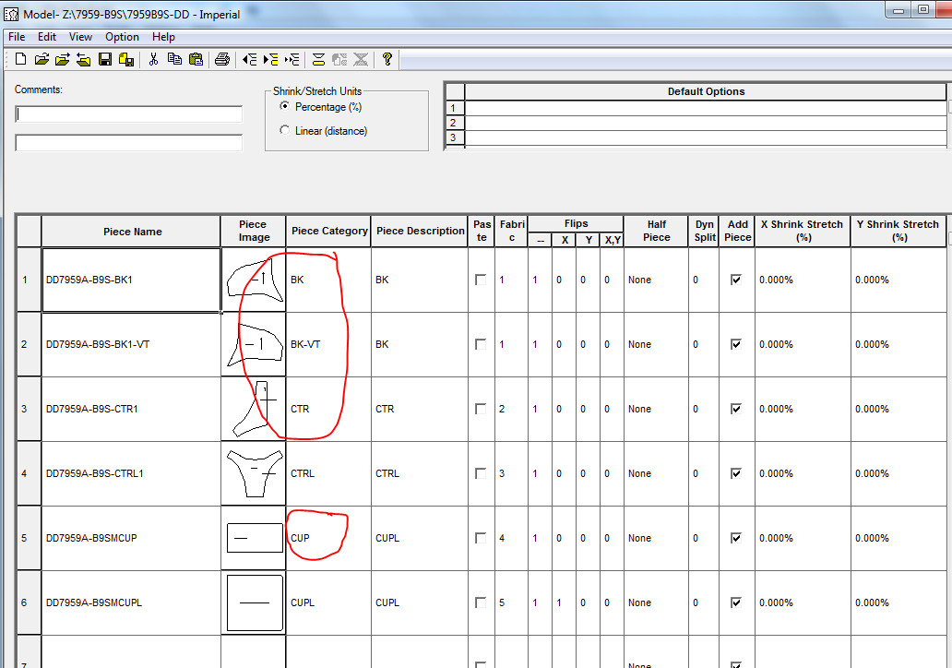
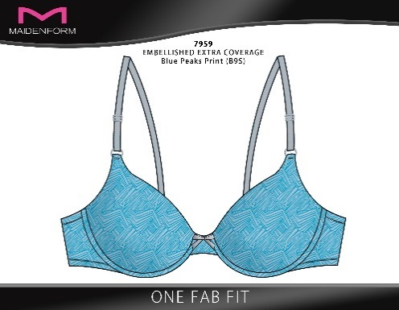
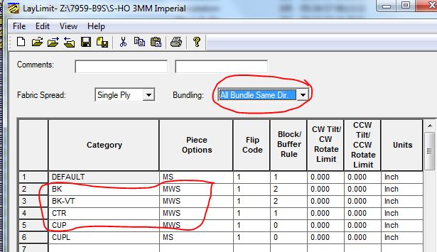
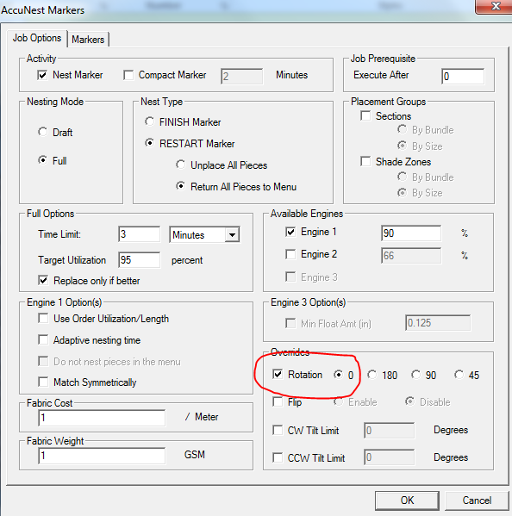
Đối với màu B9S: các chi tiết CUP-BK-CTR cần chú ý về chiều giác: Giác 1 chiều theo chiều mũi tên
 | Marker luôn phải chú ý:
 | 1. Trong model: Piece category phải đúng (MCUP: category là CUP, Back: category là BK, Center: category là CTR)
 | 2. Trong model: BK được tạo thêm BK-VT đối xứng nhau qua trục Y của pattern design thay
 | 3. Trong Laylimit: BK, CUP, CTR phải chọn piece option là MWS: không xoay 180 độ, không lật (cý: lựa chọn "NO" được ưu tiên, triệt tiêu lựa chọn khác)
 | 4. Trong Laylimit: BK, MCUP, CTR phải chọn Flip code là 1 (chiều chi tiết giống trong môi trường thiết kế)
 | 5. Trong Laylimit: Bundling phải chọn: All bundle same Dir (tất cả bundle cùng hướng) với single ply
 | 6. Khi send to Accunest: chú ý phần Overide phải chọn rotation = 0
 | 7. In sơ đồ cần check 100% sơ đồ CUP-BK-CTR (1 chiều) | Cần mẫu vải và chiều mũi tên (Nhất)

7959
 | Selling Style: |  | 7959 |  |  | NB79L5 |  | có CUPL | CTRL: vải WK4016 chuyển số lớp từ 24 lên 36: Long điên yc, Anh Tùng yc giảm số lớp từ 36 xuống 24 để chồng sdo (1/3/18)
1 | 2 | 3 | 4 | 5 | 6 | 7 | 8 | 9 | 10 | 11 | 12
 | SPREAD CODE |  | pattern | PPG | ply | spread Method | cutting Method | fabric code | fabric width | marker width | Ghi chú | relax method | Relax time

NB79L51Y | 1Y | BACK-BRA | BK | 2 | 48 | face to face | gerber | PR2210 | 59 | 57 | in vào thân sau
NB79L52H | 2H | BELT CTR | CTR | 1 | 24 | face to face | gerber - ctr | PR2210 | 59 | 57
NB79L52J | 2J | BELT CTR LNG SL | CTRL | 1 | 24 | face to face | gerber - ctr | WK4016 | 60 | 58
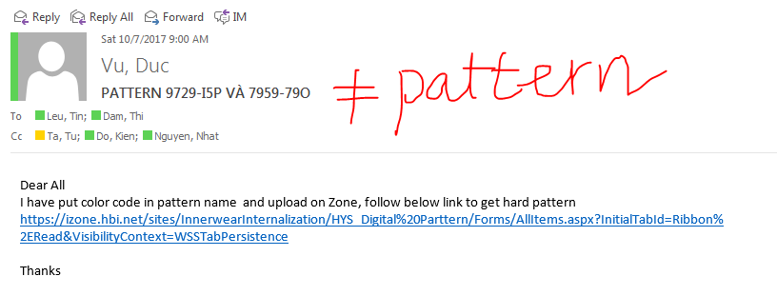
NB79L53Q | 3Q | CUP-BLOCKER SLI | CUP | 2 | 48 | face to face | gerber | PR2210 | 59 | 57
NB79L53S | 3S | CUP-MOLD BLKR S | CUPL | 2 | 48 | face to face | gerber | JE2361 | 60 | 58
NB79L51Y-3Q | 1Y-3Q |  | BK-CUP | 4 | 48 | face to face | gerber | PR2210 | 59 | 57

Selling Style: |  |  | 7959 |  |  | NBW959 |  | có CUPL
1 | 2 | 3 | 4 | 5 | 6 | 7 | 8 | 9 | 10 | 11 | 12
 | SPREAD CODE |  | pattern | PPG | ply | spread Method | cutting Method | fabric code | fabric width | marker width | Ghi chú | relax method | Relax time

NBW9591Y | 1Y | BACK BRA | BK | 2 | 48 | face to face | gerber | TR2210 | 61 | 59 | in vào thân sau
NBW9592H | 2H | BELT CTR | CTR | 1 | 24 | face to face | gerber - ctr | TR2210 | 61 | 59
NBW9592J | 2J | BELT CTR LNG SL | CTRL | 1 | 24 | face to face | gerber - ctr | WK4016 | 60 | 58
NBW9593Q | 3Q | CUP-BLOCKER SLI | CUP | 2 | 48 | face to face | gerber | TR2210 | 61 | 59
NBW9591Y-3Q | 1Y-3Q |  | BK-CUP | 4 | 48 | face to face | gerber | TR2210 | 61 | 59
NBW9593S | 3S | CUP-MOLD BLKR S | CUPL | 2 | 48 | face to face | gerber | JE2361 | 60 | 58

 | Selling Style: |  | 7959 |  |  | NB79E9 |  | Không có CUPL
 | 1 |  | 4 | 5 | 6 | 7 | 8 | 9 | 11 | 12 | 13
 | SPREAD CODE |  | pattern | PPG | ply | spread Method | cutting Method | fabric code | fabric width | marker width | Ghi chú | relax method | Relax time

NB79E91Y | 1Y | BACK-BRA | BK | 2 | 48 | face to face | gerber | TR2210 | 61 | 59
NB79E92H | 2H | BELT CTR | CTR | 1 | 24 | face to face | gerber - ctr | TR2210 | 61 | 59
NB79E92J | 2J | BELT CTR LNG SL | CTRL | 1 | 24 | face to face | gerber - ctr | WK4016 | 60 | 58
NB79E93Q | 3Q | CUP-BLOCKER SLI | CUP | 2 | 48 | face to face | gerber | TR2210 | 61 | 59
NB79E91Y-3Q | 1Y-3Q | BACK-BRA+CUP-BLOCKER SLI | BK+CUP | 4 | 48 | face to face | gerber | TR2210 | 61 | 59

 | Selling Style: |  | 7959 |  |  | NB79PA |  | Không có CUPL |  |  |  | NB79PA
 | 1 |  | 4 | 5 | 6 | 7 | 8 | 9 | 11 | 12 | 13
 | SPREAD CODE |  | pattern | PPG | ply | spread Method | cutting Method | fabric code | fabric width | marker width | Ghi chú | relax method | Relax time

NB79PA1Y | 1Y | BACK-BRA | BK | 2 | 48 | face to face | gerber | PR2210 | 59 | 57
NB79PA2H | 2H | BELT CTR | CTR | 1 | 24 | face to face | gerber - ctr | PR2210 | 59 | 57
NB79PA2J | 2J | BELT CTR LNG SL | CTRL | 1 | 24 | face to face | gerber - ctr | WK4016 | 60 | 58
NB79PA3Q | 3Q | CUP-BLOCKER SLI | CUP | 2 | 48 | face to face | gerber | PR2210 | 59 | 57
NB79PA1Y-3Q | 1Y-3Q | BACK-BRA+CUP-BLOCKER SLI | BK+CUP | 4 | 48 | face to face | gerber | PR2210 | 59 | 57

Selling Style: |  |  | 7959 |  |  | NBMX59 |  | có CUPL
1 | 2 | 3 | 4 | 5 | 6 | 7 | 8 | 9 | 10 | 11 | 12
 | SPREAD CODE |  | pattern | PPG | ply | spread Method | cutting Method | fabric code | fabric width | marker width | Ghi chú | relax method | Relax time

NBMX591Y | 1Y | BACK BRA | BK | 2 | 48 | face to face | gerber | TR2210 | 61 | 59 | in vào thân sau
NBMX592H | 2H | BELT CTR | CTR | 1 | 24 | face to face | gerber - ctr | TR2210 | 61 | 59
NBMX592J | 2J | BELT CTR LNG SL | CTRL | 1 | 24 | face to face | gerber - ctr | WK4016 | 60 | 58
NBMX593Q | 3Q | CUP-BLOCKER SLI | CUP | 2 | 48 | face to face | gerber | TR2210 | 61 | 59
NBMX591Y-3Q | 1Y-3Q | BACK BRA+CUP-BLOCKER SLI | BK-CUP | 4 | 48 | face to face | gerber | TR2210 | 61 | 59
NBMX593S | 3S | CUP-MOLD BLKR S | CUPL | 2 | 48 | face to face | gerber | JE2361 | 60 | 58

 | Selling Style: |  | 7959 |  |  | NB79PA-B9S |  | Không có CUPL
 | 1 |  | 4 | 5 | 6 | 7 | 8 | 9 | 11 | 12 | 13
 | SPREAD CODE |  | pattern | PPG | ply | spread Method | cutting Method | fabric code | fabric width | marker width | Ghi chú | relax method | Relax time

NB79PA-B9S1Y | 1Y | BACK-BRA | BK | 2 | 48 | face up 1 chiều | gerber | PR2210 | 59 | 57
NB79PA-B9S2H | 2H | BELT CTR | CTR | 1 | 24 | face up 1 chiều | gerber - ctr | PR2210 | 59 | 57
NB79PA-B9S2J | 2J | BELT CTR LNG SL | CTRL | 1 | 24 | face to face | gerber - ctr | WK4016 | 60 | 58
NB79PA-B9S3Q | 3Q | CUP-BLOCKER SLI | CUP | 1 | 48 | face up 1 chiều | gerber | PR2210 | 59 | 57
NB79PA-B9S1Y-3Q | 1Y-3Q | BACK-BRA+CUP-BLOCKER SLI | BK+CUP | 3 | 48 | face up 1 chiều | gerber | PR2210 | 59 | 57

 | Selling Style: |  | 7959 |  |  | NBAU79 |  | Không có CUPL
 | 1 |  | 4 | 5 | 6 | 7 | 8 | 9 | 11 | 12 | 13
 | SPREAD CODE |  | pattern | PPG | ply | spread Method | cutting Method | fabric code | fabric width | marker width | Ghi chú | relax method | Relax time

NBAU791Y | 1Y | BACK-BRA | BK | 2 | 48 | face up 1 chiều | gerber | PR2210 | 59 | 57
NBAU792H | 2H | BELT CTR | CTR | 1 | 24 | face up 1 chiều | gerber - ctr | PR2210 | 59 | 57
NBAU792J | 2J | BELT CTR LNG SL | CTRL | 1 | 24 | face to face | gerber - ctr | WK4016 | 60 | 58
NBAU793Q | 3Q | CUP-BLOCKER SLI | CUP | 1 | 48 | face up 1 chiều | gerber | PR2210 | 59 | 57
NBAU791Y-3Q | 1Y-3Q | BACK-BRA+CUP-BLOCKER SLI | BK+CUP | 3 | 48 | face up 1 chiều | gerber | PR2210 | 59 | 57

Selling Style: |  |  | 7959 |  |  | NBAU79 |  | có CUPL
1 | 2 | 3 | 4 | 5 | 6 | 7 | 8 | 9 | 10 | 11 | 12
 | SPREAD CODE |  | pattern | PPG | ply | spread Method | cutting Method | fabric code | fabric width | marker width | Ghi chú | relax method | Relax time

NBAU791Y | 1Y | BACK-BRA | BK | 2 | 48 | face up 1 chiều | gerber | PR2210 | 59 | 57
NBAU792H | 2H | BELT CTR | CTR | 1 | 24 | face up 1 chiều | gerber - ctr | PR2210 | 59 | 57
NBAU792J | 2J | BELT CTR LNG SL | CTRL | 1 | 24 | face to face | gerber - ctr | WK4016 | 60 | 58
NBAU793Q | 3Q | CUP-BLOCKER SLI | CUP | 1 | 48 | face up 1 chiều | gerber | PR2210 | 59 | 57
NBAU791Y-3Q | 1Y-3Q | BACK-BRA+CUP-BLOCKER SLI | BK+CUP | 3 | 48 | face up 1 chiều | gerber | PR2210 | 59 | 57

Selling Style: |  |  | 7959 |  |  | NBAUE9 |  | có CUPL
1 | 2 | 3 | 4 | 5 | 6 | 7 | 8 | 9 | 10 | 11 | 12
 | SPREAD CODE |  | pattern | PPG | ply | spread Method | cutting Method | fabric code | fabric width | marker width | Ghi chú | relax method | Relax time

NBAUE91Y | 1Y | BACK BRA | BK | 2 | 48 | face to face | gerber | TR2210 | 61 | 59 | in vào thân sau
NBAUE92H | 2H | BELT CTR | CTR | 1 | 24 | face to face | gerber - ctr | TR2210 | 61 | 59
NBAUE92J | 2J | BELT CTR LNG SL | CTRL | 1 | 24 | face to face | gerber - ctr | WK4016 | 60 | 58
NBAUE93Q | 3Q | CUP-BLOCKER SLI | CUP | 2 | 48 | face to face | gerber | TR2210 | 61 | 59
NBAUE91Y-3Q | 1Y-3Q | BACK BRA+CUP-BLOCKER SLI | BK-CUP | 4 | 48 | face to face | gerber | TR2210 | 61 | 59

Selling Style: |  |  | 7959 |  |  | NBAUW9 |  | có CUPL
1 | 2 | 3 | 4 | 5 | 6 | 7 | 8 | 9 | 10 | 11 | 12
 | SPREAD CODE |  | pattern | PPG | ply | spread Method | cutting Method | fabric code | fabric width | marker width | Ghi chú | relax method | Relax time

NBAUW91Y | 1Y | BACK BRA | BK | 2 | 48 | face to face | gerber | TR2210 | 61 | 59 | in vào thân sau
NBAUW92H | 2H | BELT CTR | CTR | 1 | 24 | face to face | gerber - ctr | TR2210 | 61 | 59
NBAUW92J | 2J | BELT CTR LNG SL | CTRL | 1 | 24 | face to face | gerber - ctr | WK4016 | 60 | 58
NBAUW93Q | 3Q | CUP-BLOCKER SLI | CUP | 2 | 48 | face to face | gerber | TR2210 | 61 | 59
NBAUW91Y-3Q | 1Y-3Q | BACK BRA+CUP-BLOCKER SLI | BK-CUP | 4 | 48 | face to face | gerber | TR2210 | 61 | 59
NBAUW93S | 3S | CUP-MOLD BLKR S | CUPL | 2 | 48 | face to face | gerber | JE2361 | 60 | 58

